Sheet1
 |  |  |  | BubbleSort
Tamanhos | 40000 | 80000 | 160000 | 320000 | 640000 | 1280000 | 2560000
 | 1858 | 10028 | 38625 | 117077 | 509229 | 2461312 | 8732484
 | 1775 | 10288 | 38282 | 126674 | 517519 | 2456630 | 8537698
 | 1702 | 10363 | 38218 | 117025 | 525353 | 1942248 | 7832055
 | 1752 | 9912 | 38221 | 113998 | 527634 | 1942144 | 7839572
 | 1723 | 9952 | 38410 | 115035 | 528471 | 2631883 | 9975623
 | 1747 | 10009 | 38314 | 117103 | 516423 | 2632185 | 9976484
 | 1847 | 9947 | 38189 | 125017 | 509642 | 2123215 | 9569397
 | 1753 | 9986 | 38379 | 125351 | 524622 | 2142789 | 7927790
 | 1775 | 9968 | 38263 | 114316 | 531614 | 1976432 | 7960044
 | 1863 | 10012 | 38202 | 113949 | 512302 | 1968706 | 8023231
 | 1929 | 10099 | 38241 | 114083 | 517789
 | 1910 | 9975 | 38141 | 128633 | 526276
 | 1898 | 10005 | 38285 | 129118 | 526098
 | 1871 | 9991 | 38182 | 128373 | 527929
 | 1904 | 10021 | 38119 | 128427 | 525884
 | 1917 | 9892 | 38192 | 128180 | 526207
 | 1878 | 9936 | 38276 | 123413 | 523171
 | 1925 | 9933 | 38383 | 123592 | 526190
 | 1870 | 10052 | 38237 | 123949 | 524690
 | 1901 | 9961 | 38488 | 122718 | 529556
 | 1817 | 7389 | 29840 | 179759 | 654819
 | 1781 | 7360 | 29879 | 178835 | 654123
 | 1811 | 7321 | 29797 | 182736 | 652993
 | 1773 | 7379 | 31780 | 165346 | 653927
 | 1787 | 7339 | 29874 | 166580 | 653457
 | 1785 | 7342 | 29826 | 164458 | 653997
 | 1784 | 7334 | 29837 | 164323 | 653211
 | 1813 | 7351 | 29841 | 162911 | 652956
 | 1784 | 7344 | 29765 | 163153 | 653503
 | 1771 | 7371 | 29771 | 163299 | 652843
 | 1789 | 7342 | 29822 | 163255 | 652686
 | 1768 | 7360 | 29854 | 163818 | 658365
 | 1765 | 7354 | 29884 | 163282 | 652491
 | 1777 | 7350 | 30088 | 163150 | 653054
 | 1770 | 7357 | 29819 | 163378 | 652285
 | 1775 | 7323 | 29762 | 163264 | 653219
 | 1797 | 7366 | 29920 | 163859 | 653100
 | 1775 | 7347 | 29770 | 163268 | 653184
 | 1786 | 7361 | 29759 | 163243 | 652146
 | 1773 | 7364 | 29785 | 163867 | 654301
 | 2826 | 7683 | 39859 | 120139 | 485068
 | 2889 | 7857 | 40144 | 119888 | 483356
 | 2550 | 7227 | 40104 | 120096 | 483441
 | 2453 | 7075 | 40043 | 120080 | 483086
 | 2484 | 7041 | 39787 | 120010 | 483424
 | 2479 | 7060 | 39776 | 119965 | 483563
 | 2438 | 7268 | 39780 | 120061 | 482899
 | 2488 | 7188 | 40140 | 119952 | 484514
 | 2482 | 7310 | 39775 | 120105 | 483491
 | 2507 | 7228 | 40928 | 119789 | 482791
 | 2476 | 7060 | 44193 | 119884 | 483193
 | 2438 | 7059 | 44041 | 119788 | 483021
 | 2371 | 7438 | 45581 | 119815 | 483221
 | 2369 | 7398 | 45459 | 119785 | 483974
 | 2362 | 8007 | 43067 | 119748 | 483509
 | 2368 | 7879 | 44988 | 119875 | 482998
 | 2376 | 7919 | 46667 | 119784 | 483080
 | 2373 | 7935 | 44883 | 119736 | 482654
 | 2382 | 7858 | 46147 | 119913 | 482632
 | 2366 | 7958 | 43433 | 122934 | 483480
 | 3056 | 9734 | 33069 | 152568 | 610164
 | 3116 | 9532 | 31687 | 152414 | 610445
 | 2490 | 9750 | 31735 | 153020 | 607591
 | 2494 | 9498 | 31982 | 153053 | 613253
 | 2693 | 9567 | 29873 | 153435 | 609786
 | 2640 | 9515 | 30496 | 153152 | 612347
 | 2555 | 9589 | 30085 | 152805 | 614528
 | 2490 | 9660 | 29959 | 152165 | 611986
 | 2479 | 9666 | 29654 | 152471 | 612720
 | 2494 | 9657 | 29942 | 152671 | 610102
 | 2464 | 9557 | 29910 | 152709 | 611551
 | 2494 | 9494 | 29888 | 152158 | 607801
 | 2450 | 9517 | 29133 | 152708 | 611726
 | 2517 | 9724 | 28991 | 153334 | 610350
 | 2616 | 9716 | 28364 | 152684 | 612376
 | 2575 | 9617 | 28336 | 152965 | 616328
 | 2476 | 9607 | 28296 | 153726 | 613378
 | 2632 | 9523 | 28318 | 153243 | 611715
 | 2720 | 9500 | 28720 | 152728 | 611202
 | 2764 | 9511 | 28316 | 152474 | 613404
 | 2379 | 7875 | 31342 | 125974 | 503815
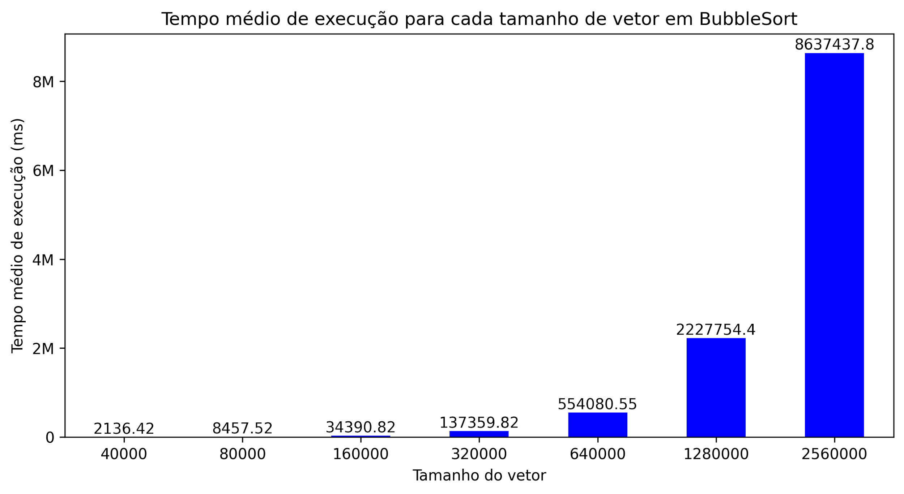
 | 2242 | 7896 | 31494 | 125771 | 503891
 | 1950 | 7804 | 31485 | 125700 | 504267
 | 1940 | 7839 | 31469 | 125778 | 504535
 | 1932 | 7832 | 31464 | 125687 | 504103
 | 1944 | 7847 | 31384 | 125700 | 504009
 | 1928 | 7869 | 31431 | 125742 | 504791
 | 1925 | 7852 | 31515 | 125654 | 502940
 | 1930 | 7861 | 31481 | 125887 | 504275
 | 1932 | 7851 | 31523 | 125731 | 502846
 | 1933 | 7838 | 31459 | 125817 | 499634
 | 1923 | 7857 | 31413 | 125700 | 498868
 | 1939 | 7854 | 31521 | 126009 | 491282
 | 1931 | 7829 | 31460 | 125721 | 493320
 | 1943 | 7835 | 31471 | 126174 | 493657
 | 1944 | 7864 | 31456 | 125840 | 492876
 | 1948 | 7872 | 31503 | 125964 | 493179
 | 1937 | 7850 | 31455 | 125898 | 493138
 | 1935 | 7851 | 31433 | 125730 | 491915
 | 1936 | 7810 | 31454 | 125860 | 493307
Médias | 2136.42 | 8457.52 | 34390.82 | 137359.82 | 554080.55 | 2227754.4 | 8637437.8

 |  |  |  | SelectionSort
Tamanhos | 40000 | 80000 | 160000 | 320000 | 640000 | 1280000 | 2560000
 | 611 | 1304 | 7513 | 20529 | 119540 | 486469 | 1505551
 | 617 | 1391 | 7423 | 20103 | 119410 | 486490 | 1434770
 | 345 | 1214 | 7577 | 20267 | 118980 | 307350 | 1437762
 | 355 | 1290 | 7480 | 20128 | 119430 | 307852 | 1439869
 | 346 | 1209 | 7368 | 19980 | 119285 | 453043 | 2055479
 | 346 | 1326 | 7552 | 21287 | 118609 | 517341 | 2131710
 | 344 | 1260 | 7360 | 20594 | 119194 | 352631 | 1282742
 | 343 | 1230 | 7393 | 20166 | 118711 | 352194 | 1287865
 | 347 | 1213 | 7400 | 20475 | 119933 | 336165 | 2079507
 | 347 | 1276 | 7373 | 20756 | 120137 | 340300 | 2076839
 | 346 | 1198 | 7451 | 20402 | 118899
 | 347 | 1291 | 7573 | 20064 | 119260
 | 346 | 1261 | 7396 | 20706 | 119203
 | 346 | 1274 | 7362 | 20208 | 120078
 | 351 | 1247 | 7596 | 20386 | 119345
 | 345 | 1264 | 7413 | 20298 | 118948
 | 343 | 1262 | 7455 | 20133 | 119472
 | 346 | 1288 | 7460 | 20288 | 119407
 | 345 | 1272 | 7505 | 20063 | 119227
 | 347 | 1269 | 7434 | 19683 | 118896
 | 1355 | 1386 | 4728 | 21925 | 75536
 | 1761 | 1378 | 4702 | 21993 | 75477
 | 755 | 1378 | 4713 | 21925 | 75458
 | 721 | 1381 | 4709 | 21924 | 75505
 | 725 | 1373 | 4709 | 21871 | 75577
 | 654 | 1377 | 4700 | 21893 | 75552
 | 470 | 1379 | 4715 | 21843 | 75507
 | 458 | 1413 | 4701 | 21895 | 75513
 | 444 | 1376 | 4686 | 21916 | 75540
 | 447 | 1374 | 4701 | 21863 | 75477
 | 447 | 1375 | 4698 | 21861 | 75570
 | 448 | 1386 | 4707 | 21874 | 75472
 | 438 | 1378 | 4703 | 21850 | 75442
 | 448 | 1376 | 4707 | 21910 | 75404
 | 455 | 1373 | 4698 | 21898 | 75460
 | 446 | 1377 | 4706 | 21847 | 75517
 | 463 | 1378 | 4700 | 21970 | 75602
 | 848 | 1383 | 4701 | 21819 | 75546
 | 867 | 1378 | 4701 | 21948 | 75510
 | 503 | 1379 | 4707 | 21900 | 75464
 | 301 | 1831 | 7162 | 28658 | 113390
 | 293 | 1795 | 7018 | 28315 | 113363
 | 294 | 1900 | 7093 | 28196 | 113460
 | 306 | 1755 | 7058 | 28202 | 113531
 | 292 | 1765 | 7049 | 28209 | 113740
 | 295 | 1774 | 7043 | 28356 | 113663
 | 317 | 1783 | 7079 | 28271 | 113930
 | 295 | 1755 | 7007 | 28231 | 113521
 | 293 | 1763 | 7082 | 28055 | 113842
 | 294 | 1788 | 7076 | 28220 | 166940
 | 294 | 1756 | 7062 | 28186 | 141832
 | 293 | 1758 | 7029 | 28165 | 139023
 | 293 | 1774 | 7047 | 28153 | 137904
 | 295 | 1765 | 7039 | 28143 | 138010
 | 293 | 1813 | 7055 | 28138 | 133342
 | 293 | 1788 | 7081 | 28143 | 114985
 | 293 | 1774 | 7093 | 28189 | 112987
 | 292 | 1764 | 7163 | 28205 | 113101
 | 294 | 1768 | 7065 | 28107 | 113046
 | 295 | 1781 | 7043 | 28074 | 112475
 | 785 | 1196 | 5548 | 18854 | 87815
 | 821 | 1182 | 5559 | 18786 | 88196
 | 496 | 1175 | 5488 | 18819 | 88017
 | 496 | 1175 | 5490 | 18818 | 88091
 | 493 | 1176 | 5529 | 18836 | 88111
 | 493 | 1196 | 5521 | 18815 | 88008
 | 463 | 1176 | 5509 | 18830 | 87810
 | 492 | 1172 | 5500 | 18807 | 87833
 | 469 | 1176 | 5523 | 18839 | 88122
 | 491 | 1196 | 5501 | 18788 | 88108
 | 463 | 1174 | 5506 | 18820 | 87721
 | 478 | 1175 | 5491 | 18806 | 87726
 | 470 | 1173 | 5500 | 18809 | 87729
 | 466 | 1191 | 5479 | 18810 | 87808
 | 466 | 1177 | 5483 | 18803 | 87972
 | 461 | 1173 | 5482 | 18839 | 88004
 | 470 | 1177 | 5486 | 18826 | 87890
 | 461 | 1192 | 5493 | 18792 | 87592
 | 468 | 1178 | 5471 | 18815 | 87854
 | 470 | 1174 | 5511 | 18816 | 87930
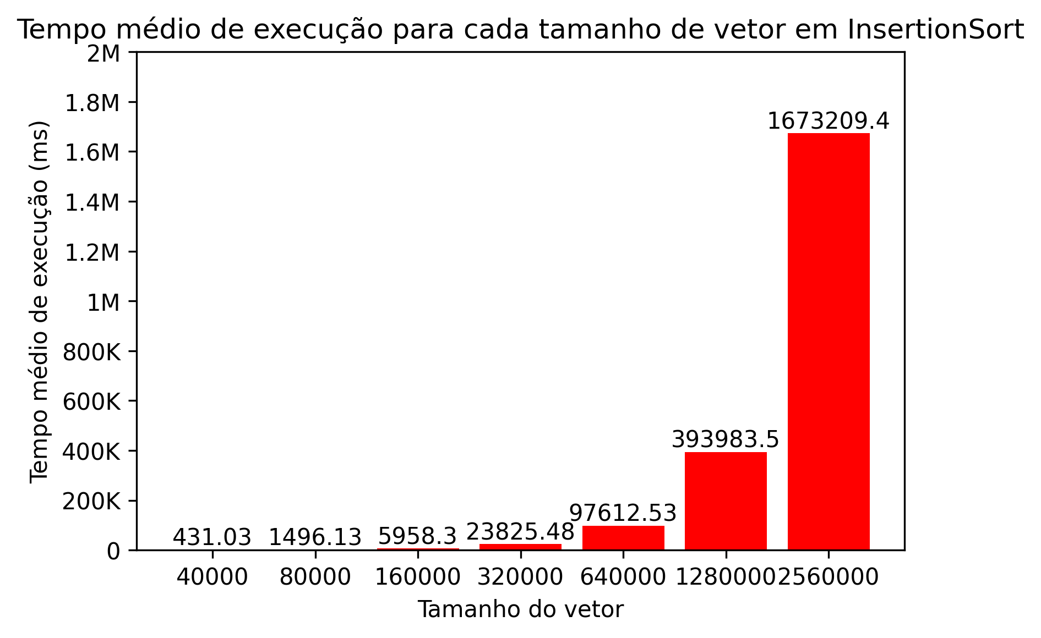
 | 364 | 1915 | 5277 | 30254 | 84205
 | 341 | 1893 | 4911 | 29657 | 82455
 | 315 | 1861 | 5086 | 30087 | 82801
 | 346 | 1862 | 5054 | 29798 | 82784
 | 314 | 1851 | 4946 | 29874 | 83639
 | 314 | 1880 | 4948 | 30145 | 82899
 | 315 | 1958 | 5132 | 29939 | 81476
 | 300 | 1904 | 5005 | 29968 | 81830
 | 332 | 1896 | 5075 | 29822 | 83728
 | 316 | 1856 | 5017 | 29915 | 83100
 | 316 | 1848 | 4976 | 29624 | 83646
 | 329 | 1852 | 4984 | 30045 | 83878
 | 331 | 1858 | 5146 | 29678 | 83814
 | 284 | 1849 | 5170 | 29904 | 83566
 | 330 | 1849 | 5065 | 29897 | 83222
 | 310 | 1860 | 5081 | 29875 | 83311
 | 329 | 1855 | 5115 | 29627 | 82668
 | 284 | 1857 | 5040 | 29861 | 83150
 | 314 | 1856 | 5076 | 29624 | 82785
 | 316 | 1862 | 5136 | 29969 | 81781
 | 431.03 | 1496.13 | 5958.3 | 23825.48 | 97612.53 | 393983.5 | 1673209.4

 |  |  |  | InsertionSort
Tamanhos | 40000 | 80000 | 160000 | 320000 | 640000 | 1280000 | 2560000
 | 93 | 429 | 7637 | 27592 | 123914 | 127382 | 543378
 | 112 | 402 | 6833 | 26773 | 110513 | 127503 | 530766
 | 128 | 502 | 1461 | 8352 | 24048 | 127155 | 517722
 | 110 | 500 | 1461 | 8323 | 23431 | 124033 | 517451
 | 126 | 481 | 1446 | 8483 | 24750 | 124018 | 516445
 | 110 | 502 | 1449 | 8257 | 26066 | 123864 | 515106
 | 135 | 497 | 1470 | 8269 | 25024 | 124350 | 520924
 | 125 | 481 | 1444 | 8256 | 24201 | 123507 | 518453
 | 112 | 506 | 1445 | 8284 | 23815 | 123816 | 515059
 | 124 | 517 | 1485 | 8252 | 23461 | 123942 | 514888
 | 136 | 505 | 1445 | 8257 | 23473
 | 127 | 497 | 1443 | 8205 | 23357
 | 110 | 515 | 1444 | 8225 | 23588
 | 127 | 532 | 1471 | 8252 | 23366
 | 110 | 509 | 1446 | 8257 | 23375
 | 134 | 523 | 1437 | 8221 | 23457
 | 111 | 510 | 1464 | 8262 | 23367
 | 126 | 517 | 1451 | 8283 | 23333
 | 127 | 505 | 1448 | 8268 | 23389
 | 118 | 507 | 1440 | 8257 | 23347
 | 126 | 530 | 1460 | 8243 | 23361
 | 126 | 518 | 1453 | 8243 | 23935
 | 110 | 512 | 1447 | 8233 | 23380
 | 134 | 495 | 1461 | 8253 | 23339
 | 109 | 492 | 1444 | 8255 | 23486
 | 128 | 494 | 1443 | 8238 | 23381
 | 124 | 498 | 1459 | 8240 | 23381
 | 117 | 500 | 1447 | 8238 | 23620
 | 111 | 497 | 1445 | 8257 | 23469
 | 110 | 501 | 1451 | 8250 | 23338
 | 125 | 522 | 1457 | 8221 | 23356
 | 126 | 504 | 1446 | 8242 | 23335
 | 118 | 499 | 1450 | 8252 | 23335
 | 125 | 492 | 1465 | 8363 | 23380
 | 110 | 487 | 1442 | 8365 | 23360
 | 126 | 501 | 1442 | 8363 | 23411
 | 152 | 506 | 1439 | 8361 | 23356
 | 126 | 532 | 1461 | 8363 | 23385
 | 129 | 536 | 1450 | 8377 | 23356
 | 132 | 504 | 1441 | 8366 | 23332
 | 155 | 498 | 1454 | 8377 | 23385
 | 127 | 499 | 1563 | 8410 | 23423
 | 126 | 515 | 1504 | 8361 | 23387
 | 131 | 514 | 1441 | 8378 | 23372
 | 114 | 550 | 1456 | 8349 | 23362
 | 126 | 521 | 1444 | 8300 | 23359
 | 126 | 537 | 1442 | 8424 | 23310
 | 120 | 540 | 1462 | 8253 | 23364
 | 126 | 516 | 1444 | 8256 | 23319
 | 110 | 516 | 1444 | 8253 | 23341
 | 126 | 507 | 1458 | 8239 | 23395
 | 126 | 508 | 1450 | 8269 | 23295
 | 134 | 522 | 1450 | 8224 | 23351
 | 109 | 536 | 1439 | 8496 | 23411
 | 126 | 510 | 1456 | 8523 | 23374
 | 126 | 530 | 1442 | 8394 | 23368
 | 133 | 594 | 1445 | 8311 | 23342
 | 110 | 532 | 1459 | 8610 | 23349
 | 126 | 540 | 1459 | 8241 | 23348
 | 125 | 532 | 1443 | 8267 | 23349
 | 134 | 532 | 1443 | 8242 | 23326
 | 110 | 541 | 1457 | 8284 | 23397
 | 125 | 515 | 1474 | 8224 | 23337
 | 127 | 539 | 1481 | 8238 | 23372
 | 120 | 515 | 1464 | 8221 | 23355
 | 111 | 515 | 1445 | 8241 | 23361
 | 125 | 503 | 1440 | 8237 | 23382
 | 126 | 524 | 1439 | 8241 | 23362
 | 119 | 516 | 1467 | 8220 | 23397
 | 110 | 485 | 1446 | 8257 | 23927
 | 126 | 500 | 1444 | 8252 | 24276
 | 110 | 504 | 1465 | 8241 | 23338
 | 133 | 497 | 1449 | 8252 | 23318
 | 125 | 505 | 1438 | 8269 | 23336
 | 127 | 485 | 1445 | 8224 | 23368
 | 125 | 493 | 1464 | 8292 | 23341
 | 111 | 497 | 1444 | 8332 | 23327
 | 132 | 507 | 1445 | 8263 | 25036
 | 125 | 495 | 1464 | 8268 | 23487
 | 110 | 495 | 1442 | 8256 | 23495
 | 126 | 507 | 1444 | 8252 | 23344
 | 134 | 523 | 1458 | 8242 | 23422
 | 110 | 491 | 1454 | 8251 | 23321
 | 127 | 491 | 1451 | 8270 | 23321
 | 124 | 507 | 1440 | 8255 | 23340
 | 119 | 492 | 1460 | 8269 | 23621
 | 110 | 491 | 1447 | 8255 | 23394
 | 125 | 494 | 1439 | 8254 | 23595
 | 127 | 482 | 1458 | 8236 | 23467
 | 118 | 484 | 1449 | 8257 | 23329
 | 126 | 526 | 1442 | 8268 | 23420
 | 110 | 476 | 1444 | 8257 | 23373
 | 126 | 509 | 1461 | 8267 | 23517
 | 117 | 501 | 1446 | 8241 | 24696
 | 126 | 496 | 1447 | 8252 | 26284
 | 110 | 486 | 1459 | 8254 | 23761
 | 126 | 495 | 1445 | 8503 | 24087
 | 125 | 472 | 1444 | 8630 | 24158
 | 118 | 499 | 1440 | 8280 | 24027
 | 127 | 503 | 1479 | 8251 | 25144
 | 122.29 | 506.62 | 1568.41 | 8667.84 | 25459.34 | 124957 | 521019.2

